CSV
 | CSV | CÔNG TY CỔ PHẦN HÓA CHẤT CƠ BẢN MIỀN NAM (HOSE)
Năm | Unit | Năm 2014 | Năm 2015 | Năm 2016 | Năm 2017 |  | CỔ TỨC
 |  |  |  |  |  |  | 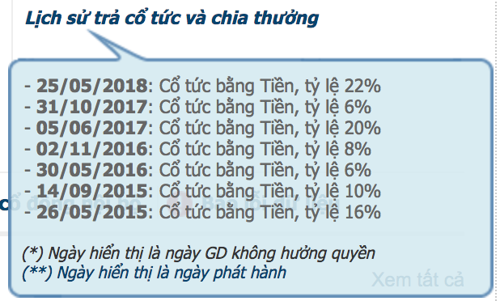
Doanh thu thuần | Mil VND | 1,550,909 | 1,546,381 | 1,541,132 | 1,465,857
Lợi nhuận gộp | Mil VND | 365,549 | 344,425 | 399,454 | 415,972
Lợi nhuận ròng | Mil VND | 140,303 | 133,371 | 170,407 | 240,235
Vốn chủ sở hữu | Mil VND | 579,713 | 623,445 | 707,417 | 818,871
Tổng tài sản | Mil VND | 971,388 | 1,011,680 | 1,009,675 | 1,088,827
Số lượng CPĐLH | Shares | 44,200,000 | 44,200,000 | 44,200,000 | 44,200,000

Tỷ lệ lãi gộp | % | 24% | 22% | 26% | 28%
Tỷ lệ lãi ròng | % | 9% | 9% | 11% | 16%
EPS | x | 3,174 | 3,017 | 3,855 | 5,435
Giá trị sổ sách |  | 13,116 | 14,105 | 16,005 | 18,526
Tăng trưởng
Doanh thu thuần | % |  | 0% | 0% | -5%
Lợi nhuận ròng | % |  | -5% | 28% | 41%
EPS | % |  | -5% | 28% | 41%
Hiệu quả hoạt động
ROE | % |  | 22% | 26% | 31% |  | KẾ HOẠCH KINH DOANH
ROA | % |  | 13% | 17% | 23% |  | Chỉ tiêu | 2018 | Hoàn thành
Tỷ lệ đòn bẩy tài chính |  |  |  |  |  |  | Doanh thu | 1,362,000 | 48.96%
Nợ/Tổng tài sản | % | 40% | 38% | 30% | 25% |  | Lợi nhuận ròng | 226,400 | 56.47%
Nợ/Vốn chủ sở hữu | % | 68% | 62% | 43% | 33% |  | Lợi nhuận trước thuế | 283,000
Hệ số thanh toán hiện hành | x | 1.88 | 2.09 | 3.00 | 3.74 |  | Cổ tức tiền mặt | 20%
Hệ số thanh toán nhanh | x | 1.22 | 1.43 | 2.30 | 3.00

Quí | Unit | Quý 3/2016 | Quý 4/2016 | Quý 1/2017 | Quý 2/2017 | Quý 3/2017 | Quý 4/2017 | Quý 1/2018 | Quý 2/2018

Doanh thu thuần | Mil VND | 369,392 | 336,753 | 312,153 | 363,258 | 391,672 | 398,775 | 354,888 | 311,896
Lợi nhuận gộp | Mil VND | 96,805 | 90,978 | 94,561 | 97,957 | 109,539 | 112,581 | 98,236 | 101,641
Lợi nhuận ròng | Mil VND | 31,507 | 43,017 | 51,995 | 58,388 | 62,157 | 68,523 | 56,391 | 71,448
Vốn chủ sở hữu | Mil VND | 698,221 | 705,907 | 761,059 | 714,685 | 777,710 | 803,612 | 864,458 | 799,030
Tổng tài sản | Mil VND | 1,053,179 | 1,006,977 | 1,016,266 | 995,871 | 1,024,853 | 1,087,303 | 1,126,615 | 1,012,555
Số lượng CPĐLH | Shares | 44,200,000 | 44,200,000 | 44,200,000 | 44,200,000 | 44,200,000 | 44,200,000 | 44,200,000 | 44,200,000

Tỷ lệ lãi gộp | % | 26.2% | 27.0% | 30.3% | 27.0% | 28.0% | 28.2% | 27.7% | 32.6%
Tỷ lệ lãi thuần | % | 8.5% | 12.8% | 16.7% | 16.1% | 15.9% | 17.2% | 15.9% | 22.9%
EPS | x | 713 | 973 | 1,176 | 1,321 | 1,406 | 1,550 | 1,276 | 1,616
Giá trị sổ sách |  | 15,797 | 15,971 | 17,219 | 16,169 | 17,595 | 18,181 | 19,558 | 18,078
Tẳng trưởng
Doanh thu thuần (SV cùng kỳ) | % |  |  |  |  | 6% | 18% | 14% | -14%
Doanh thu thuần (SV quý trước) | % |  | -9% | -7% | 16% | 8% | 2% | -11% | -12%
Lợi nhuận ròng (SV cùng kỳ) | % |  |  |  |  | 97% | 59% | 8% | 22.37%
Lợi nhuận ròng (SV quý trước) | % |  | 37% | 21% | 12% | 6% | 10% | -18% | 27%
EPS (SV cùng kỳ) | % |  |  |  |  | 97% | 59% | 8% | 22.37%
EPS (SV quý trước) | % |  | 37% | 21% | 12% | 6% | 10% | -18% | 27%
Hiệu quả hoạt động
ROE | % |  | 6% | 7% | 8% | 8% | 9% | 7% | 9%
ROA | % |  | 4% | 5% | 6% | 6% | 6% | 5% | 7%
Tỷ lệ đòn bẩy tài chính
Nợ/Tổng tài sản | % | 34% | 30% | 25% | 28% | 24% | 26% | 23% | 21%
Nợ/Vốn chủ sở hữu | % | 51% | 43% | 34% | 39% | 32% | 35% | 30% | 27%
Hệ số thanh toán hiện hành | x | 2.62 | 3.01 | 3.62 | 3.19 | 4.10 | 3.55 | 4.03 | 3.95
Hệ số thanh toán nhanh | x | 2.08 | 2.32 | 2.89 | 2.51 | 3.42 | 2.85 | 3.14 | 3.23
Định giá
Giá thị trường | VND |  |  |  |  |  |  |  | 29,000
Vốn hóa thị trường | Mil VND |  |  |  |  |  |  |  | 1,281,800
P/E | x |  |  |  |  |  |  |  | 4.96
P/B | x |  |  |  |  |  |  |  | 1.60

